Sheet1
姓名 | 年龄 | birth | time | agree | birth1 | 图片2 | 图片
张三 | 4 | 2018-05-04 | 8:30:00 | 是 | 2018-05-04 |  | 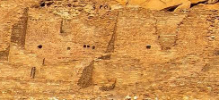
李四 | 5 | 2017-08-08 |  | 否 | 2017-08-08 |   | 
王五 | 999 | 2016-09-08 | 23:59:00 | 否 | 2016-09-08 | 

